6時スタート
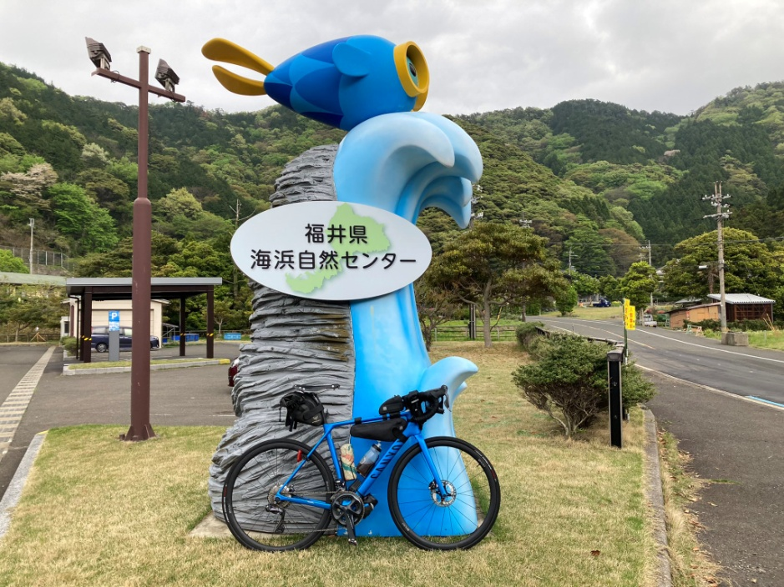
2022BRM514近畿400km近江八幡 |  |  |  |  | 2022/5/14 6:00スタート |  | 日出04:54、日入18:52 |  |  | Ver.2.0.1
 |  |  |  | × | ←標識・案内看板等なし |  |  |  |  | 2022/5/8
 | 形状 | 信号 | ポイント | 標識 | 現在地からの進行先 |  | 現在地までの |  | 備考 | PC間
 |  |  |  |  | 方角 | 道路 | 区間 | 合計
1 |  |  | Start 駅南第二児童公園 |  | 北東方向 | 市道 | 0.0 | 0.0 | 公園を出て北東方向へ | 0.0
2 | T |  |  | × | 左折 | 市道 | 0.0 | 0.0
3 | 十 |  |  | × | 左折 | 市道 | 0.5 | 0.5 | 正面に「紳士服のはるやま」が見える交差点
4 | 十 | S | 八木町S |  | 右折 | 県道326 | 2.0 | 2.5
5 | 十 | S | 大房S |  | 直進 | 県道26 | 2.0 | 4.5
6 | T | S | 湖岸白鳥川S |  | 左折 | 県道559 | 1.4 | 5.9 | 青看板の「草津、野洲」方向へ
7 | 十 | S | 琵琶湖大橋東詰S |  | 右折 | R477 | 14.3 | 20.2 | 琵琶湖大橋は北側歩道走行を推奨
8 | ┤ | S | 途中口S |  | 左折 | 市道 | 11.0 | 31.2
9 | T |  |  | × | 左折 | R367 | 0.8 | 32.0
10 | T | S | 保坂S |  | 左折 | R303 | 31.8 | 63.8 | 青看板の「小浜」方向へ
11 | ├ | S | 新道緑地公園角S |  | 右折 | 県道218→県道22 | 8.3 | 72.1 | 青看板の「田烏、敦賀」方向へ
12 | T |  | 田烏 |  | 右折 | R162 | 12.1 | 84.2 | 青看板の「敦賀」方向へ
13 | | |  | フォトコントロール1 福井県海浜自然センター |  | 左側 | R162 | 4.2 | 88.4 | 自分のバイクと「福井県海浜自然センター」の看板を撮影 ゴール受付でスタッフに写真を提示してください
14 | T |  | 世久津 |  | 右折 | R162 | 3.4 | 91.8 | 青看板の「道の駅 三方五湖」方向へ
15 | ┤ |  |  | × | 左折 | R162 | 4.4 | 96.2 | 道なりに左折して橋を渡る
16 | 十 | S |  | × | 左折 | 市道（若狭梅街道） | 0.1 | 96.3
17 | T | S |  | × | 左折 | 県道244（若狭梅街道） | 3.3 | 99.6
18 | ├ | S |  |  | 右折 | 市道（若狭梅街道） | 0.3 | 99.9 | 青看板の「敦賀、美浜」方向へ
19 | T | S | 坂尻S |  | 左折 | 県道225 | 7.0 | 106.9 | 青看板の「敦賀」方向へ
20 | 十 | S |  | × | 右折 | 県道210 | 9.0 | 115.9 | 右側に敦賀ヨーロッパ軒
21 | T |  |  | × | 左折 | 県道210 | 1.9 | 117.8
22 | ├ |  |  | × | 右折 | 県道210 | 0.1 | 117.9
23 | T | S | 岡山町2丁目S |  | 右折 | R8 | 1.0 | 118.9 | 青看板の「大津、米原」方向へ 138.3km地点の藤ヶ崎トンネルは歩道走行を推奨 （138.1km地点の交差点で歩道に入る）
24 | ┤ |  |  |  | 左方向 | 県道514 | 20.9 | 139.8 | 白看板の「賤ケ岳」方向へ
25 | T |  |  | × | 右折 | 県道514 | 2.7 | 142.5
26 | 十 | S | 大音S |  | 左折 | R8 | 0.0 | 142.5
27 | ├ | S | 木之本S |  | 直進 | R303 | 1.4 | 143.9
28 | T |  |  | × | 右折 | R303 | 0.4 | 144.3
29 | T |  |  | × | 左折 | R303 | 0.4 | 144.7
30 | 十 | S | 東横町S |  | 直進 | 市道 | 0.3 | 145.0
31 | T |  |  | × | 左折 | R303 | 0.9 | 145.9
32 | 十 | S |  |  | 左折 | 県道285 | 1.5 | 147.4 | 白看板の「医王寺、大見いこいの広場」方向へ
33 | T |  |  | × | 左折 | R303 | 1.2 | 148.6
34 | T |  |  |  | 右折 | R303 | 30.9 | 179.5 | 青看板の「岐阜、揖斐川市街」方向へ 187,5km地点の久瀬トンネルは歩道走行を推奨 久瀬トンネル内の歩道はグレーチングの隙間に注意
35 | ├ |  |  | × | 右方向 | 県道271 | 11.2 | 190.7 | 正面に見える新北山トンネルは自転車通行禁止
36 | Y |  |  | × | 左方向 | 県道271 | 1.6 | 192.3 | R303のアンダーパスをくぐる
37 | T |  |  | × | 左折 | R303 | 0.2 | 192.5
38 | ├ |  |  | × | 右折 | 市道 | 1.0 | 193.5 | 右折後、道なりに進み橋を渡る
39 | T |  |  | × | 左折 | 県道254 | 0.5 | 194.0
40 | T | S |  | × | 右折 | 県道254 | 1.9 | 195.9
41 | ├ |  |  | × | 右折 | 市道（西美濃お茶街道） | 0.3 | 196.2
42 | | |  | PC1 ファミリーマート 揖斐川市場店 |  | 右側 | 市道（西美濃お茶街道） | 1.6 | 197.8 | OPEN 5/14 11:49、CLOSE 5/14 19:12 レシート取得してブルベカードに通過時刻を自分で記入 ゴール受付でスタッフにレシートを提示してください ブルベカード記入後、直進 | 197.8
43 | 十 |  |  | × | 右折 | 市道（池田ふれあい街道） | 0.5 | 198.3 | 道なり左方向ではなく、正面に見える道路へ右折
44 | T |  |  | × | 右折 | 県道53 | 6.4 | 204.7
45 | 十 | S | 市之尾橋S |  | 左折 | 市道→県道215 | 5.0 | 209.7
46 | 十 | S | 栗原S |  | 左折 | 県道215 | 6.9 | 216.6
47 | T |  |  | × | 右折 | 県道215 | 0.5 | 217.1
48 | 十 | S | 高田西町S | × | 左折 | 県道215 | 2.8 | 219.9
49 | ├ |  |  | × | 右折 | 県道215→県道96 | 0.5 | 220.4
50 | 五 | S | 石畑S |  | 直進 | 県道96→県道56 | 1.3 | 221.7
51 | 十 | S | 駒野S |  | 右折 | R258 | 10.0 | 231.7 | 青看板の「桑名、東名阪道」方向へ
52 | 十 | S | 境S |  | 左折 | 市道 | 9.0 | 240.7
53 | 十 |  |  | × | 右折 | 市道 | 0.2 | 240.9 | 養老鉄道の踏切を渡ってすぐに右折
54 | Y |  |  | × | 右方向 | 市道 | 0.8 | 241.7 | Y字路右方向の養老鉄道の踏切を渡る
55 | ├ |  |  | × | 右折 | 市道 | 1.1 | 242.8 | 多度神社の社号標有り
56 | T | S | 多度大社前S |  | 右折 | 県道26→県道5 | 1.8 | 244.6
57 | 十 | S | 平古S |  | 右折 | 市道 | 4.4 | 249.0 | 平古Sを右折してすぐPC2
58 | | |  | PC2 セブンイレブン いなべ平古店 |  | 左側 | 市道→R421 | 0.0 | 249.0 | OPEN 5/14 13:25、CLOSE 5/14 22:36 レシート取得してブルベカードに通過時刻を自分で記入 ゴール受付でスタッフにレシートを提示してください ブルベカード記入後、直進 | 51.2
59 | 十 | S | 石榑下S |  | 左折 | 県道140 | 7.4 | 256.4 | 青看板の「菰野」方向へ
60 | 五 | S | 美里町S |  | 右折 | 市道 | 17.4 | 273.8
61 | 十 |  |  | × | 左折 | R306 | 0.9 | 274.7
62 | 十 | S | 徳原北S |  | 右折 | 市道→県道11号→市道 | 7.1 | 281.8
63 | 十 |  |  | × | 右折 | 市道（旧東海道） | 11.4 | 293.2
64 | ┤ |  |  | × | 左折 | 市道→R25 | 1.3 | 294.5 | 左折してすぐの東海道関宿交差点を直進
65 | 十 | S | 板屋S |  | 右折 | R25 | 6.8 | 301.3 | 306.1km地点のJR関西本線の下をくぐる手前の左カーブ、夜間で見通し悪く、下り坂の直後でオーバースピードになりやすいので、十分に減速して進入してください。
66 | T |  |  | × | 左折 | R25 | 6.9 | 308.2
67 | ├ |  |  | × | 右折 | R25 | 0.0 | 308.2 | 左側に「コスモ石油 伊賀インターSS」
68 | 十 | S | 印代S |  | 左折 | R25 | 12.2 | 320.4 | 青看板の「上野市街」方向へ
69 | 十 | S | PC3 セブンイレブン 伊賀平野東町店 |  | 左側 （右折） | 市道 | 1.9 | 322.3 | OPEN 5/14 15:42、CLOSE 5/15 3:28 レシート取得してブルベカードに通過時刻を自分で記入 ゴール受付でスタッフにレシートを提示してください ブルベカード記入後、交差点を右折 | 73.3
70 | T | S |  | × | 右折 | 市道 | 0.9 | 323.2 | 右側角に「すき家 伊賀上野店（24時間営業）」
71 | T | S |  |  | 右折 | R422 | 1.1 | 324.3 | 青看板の「信楽、伊賀上野駅」方向へ
72 | ├ | S |  |  | 右折 | R422→市道 | 0.5 | 324.8 | 青看板の「信楽」方向へ
73 | 十 |  |  |  | 左折 | R422 | 8.5 | 333.3 | 青看板の「信楽」方向へ
74 | 十 | S | 立石橋S |  | 左折 | R307 | 7.8 | 341.1 | 青看板の「大津、枚方」方向へ
75 | ├ |  |  |  | 右折 | R422→県道102→県道18 | 7.6 | 348.7 | 青看板の「大津」方向へ
76 | 十 | S | 大津港口 |  | 直進 | 県道558 | 23.0 | 371.7 | 一番左側のレーンは左折専用。後方から来る自動車に注意して、中央の直進レーンを進む。流れに乗れなかった場合は左折した後、次の交差点を右折するなど安全最優先の各自判断で適宜県道558に合流してください。
77 | | |  | 通過チェック ファミリーマート おごと温泉店 |  | 左側 | 県道558 | 9.9 | 381.6 | レシートを取得（時間制限無し） ゴール受付でスタッフにレシートを提示してください レシート取得後、直進
78 | 十 | S | 琵琶湖大橋S |  | 右折 | R477 | 4.6 | 386.2 | 青看板の「守山、琵琶湖大橋」方向へ 琵琶湖大橋は北側歩道走行を推奨
79 | 十 | S | 琵琶湖大橋東詰S |  | 左折 | 県道559（湖岸道路） | 2.6 | 388.8 | 青看板の「近江八幡」方向へ
80 | ├ | S | 湖岸白鳥川S |  | 右折 | 県道26→県道326 | 14.3 | 403.1 | 青看板の「国道8号、近江八幡市街」方向へ
81 | 十 | S | Finish ファミリーマート 近江八幡中小森町店 （中小森町S） |  | 左側 （左折） | 県道48 | 4.1 | 407.2 | OPEN 5/14 18:08、CLOSE 5/15 9:00 レシート取得してブルベカードに通過時刻を自分で記入 ゴール受付でスタッフにレシートを提示してください ブルベカード記入後、中小森町Sを左折 ここで取得したレシートの時刻からスタート時刻を差し引いた時間が完走時間です。 | 84.9
82 | 十 | S | 鷹飼町西S |  | 左折 | 市道 | 1.2 | 408.4
83 | 十 |  |  | × | 右折 | 市道 | 0.1 | 408.5
84 | | |  | ゴール受付 レンタルスペース近江八幡（Nビル3階） |  | 右側 | 市道 | 0.1 | 408.6 | ゴール受付時間 5/14 21:00～5/15 12:00 なごみ接骨院が目印 軒下駐車場の右側2台分に駐輪 屋外での会話は控えて静かにしてください ブルベカードに以下の項目を自分で記入 ・完走時間 ・メダルを購入するか不要か（メダル代1000円） ・署名 PCと通過チェックで取得したレシートをスタッフに提示 フォトコントロールの写真をスタッフに提示 記入済みのブルベカードをスタッフに提出

フォトコントロール1 福井県海浜自然センター
自分のバイクと「福井県海浜自然センター」の看板を撮影して下さい。
撮影した写真をゴール受付でスタッフに提示してください。

